maps
Code | Directions | Street | Abschnitt | Longitude | Latitude | Reference_station | Distance to ref | Map position
8010_205 | EastWest | Grabengürtel | Unterflurtrasse | between 47.087794 - 47.088978 | between 15.426301 - 15.432247 |  |  | 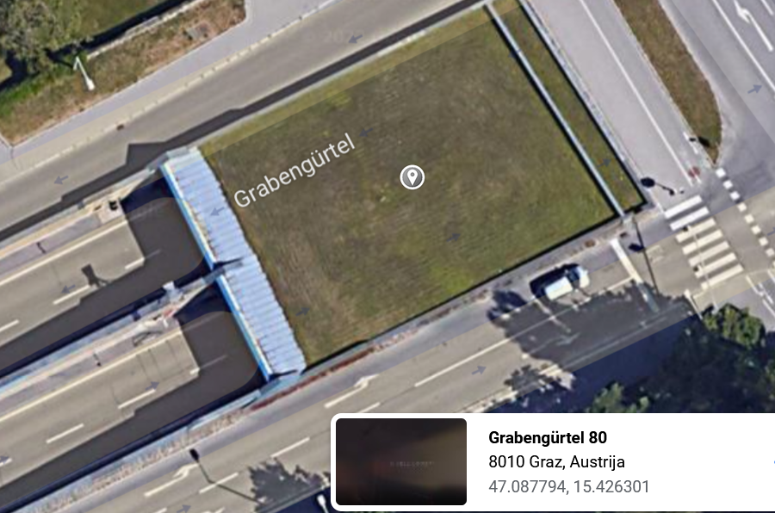 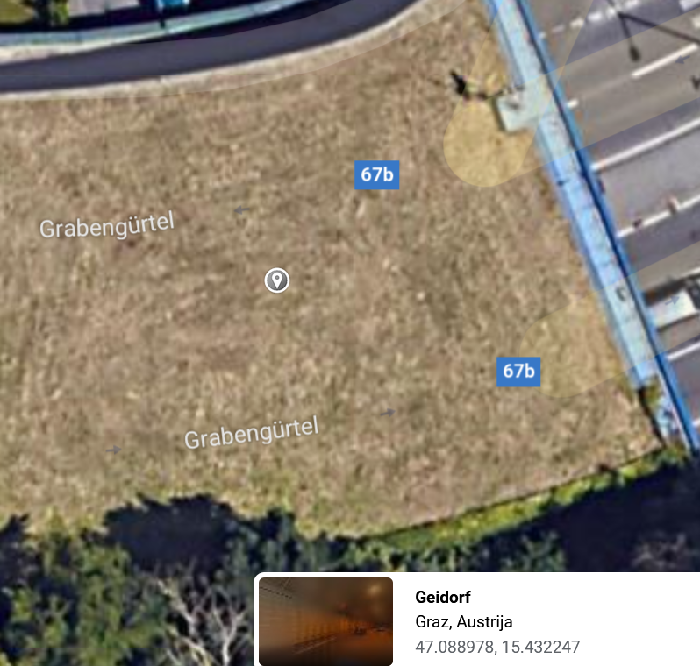
8010_208 | SouthNorth | Glacis | Geidorfplatz | 47.077866 | 15.443536 |  |  | 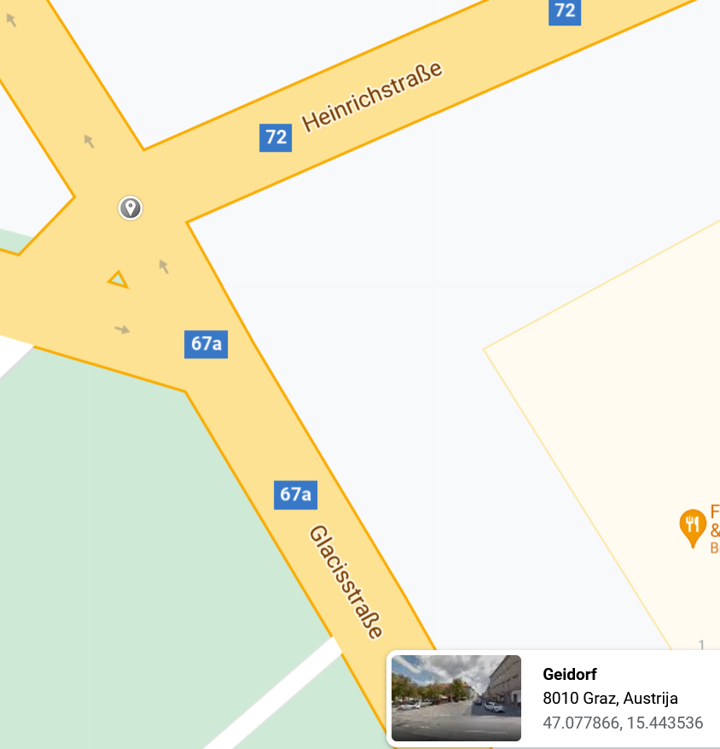
8010_209 | EastWest | Elisabethstrasse | Hartenaugasse | 47.076679 | 15.45793 |  |  | 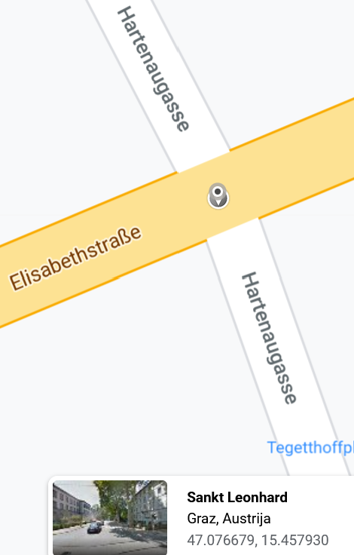
8010_213 | East | Grazbachgasse | Klosterwiesgasse | 47.065714 | 15.444325 | OST |  | 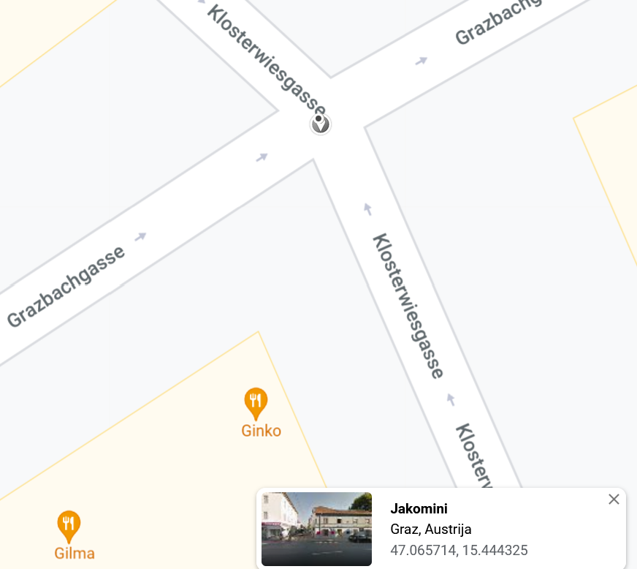
8010_214 | SouthNorth | C.v. Hötzendorf-Straße | Ostbahnhof | 47.054039 | 15.44864 |  |  | 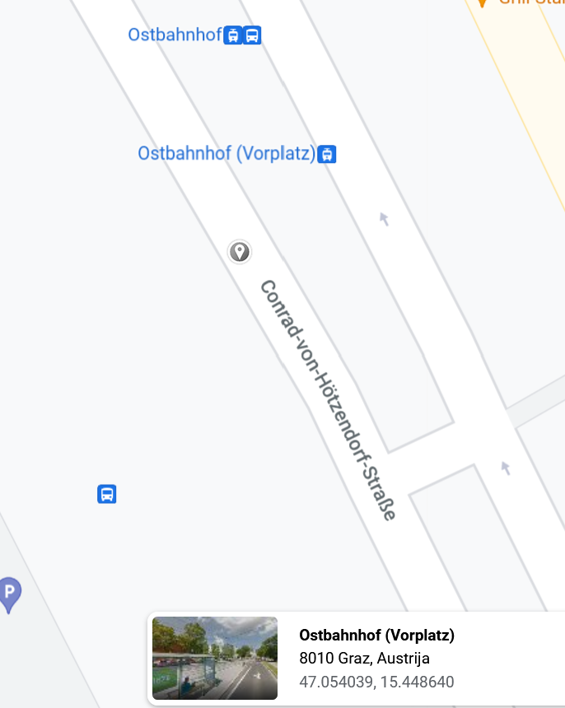
8020_102 | SouthNorth | Wiener Str. | Kalvariengürtel | 47.084801 | 15.414366 | NORD |  | 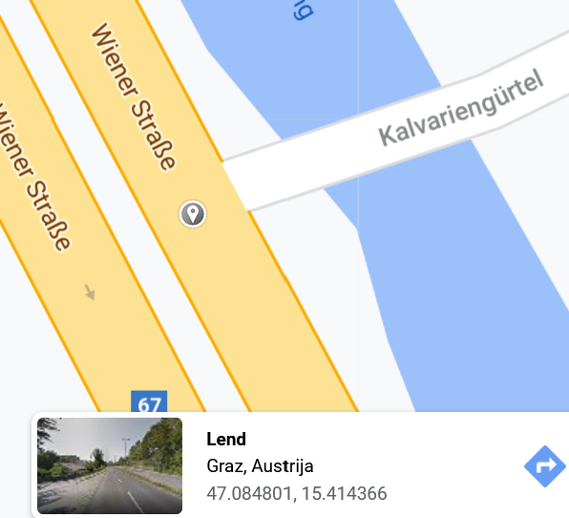
8020_103 | SouthNorth | Bahnhofgürtel | Keplerstrasse | 47.073193 | 15.418547 |  |  | 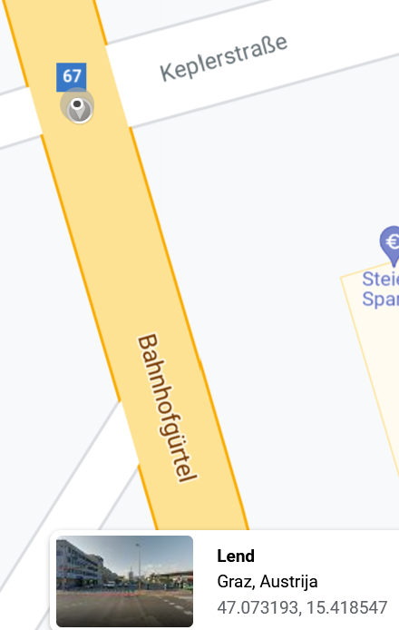
8020_107 | SouthNorth | Triesterstrasse | Lauzilgasse | 47.045648 | 15.429734 |  |  | 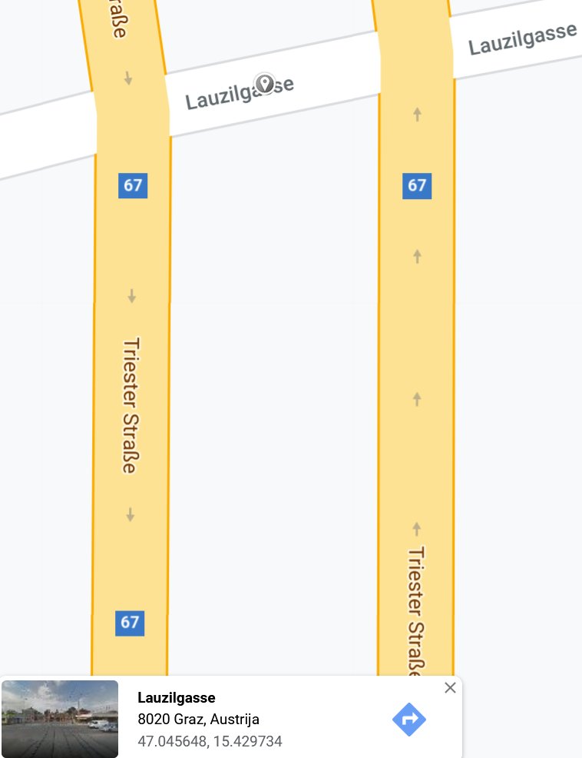
8020_110 | SouthNorth | Kärntner Str. Q2 | südl. d. Wetzelsdorfer Straße | 47.058659 | 15.418848 | DONBOSCO |  | 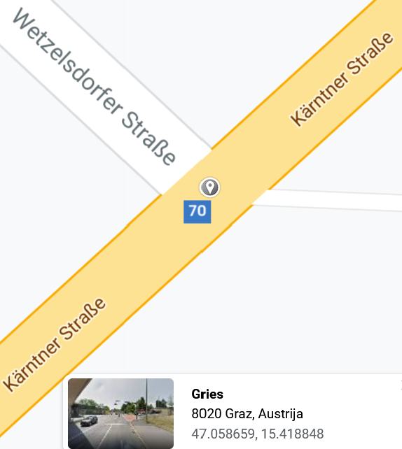
8020_119 | EastWest | Rösselmühlgasse | Griesplatz | 47.06687 | 15.431343 |  |  | 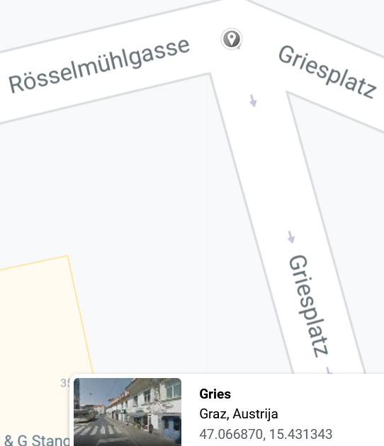
8020_122 | EastWest | Karlauergürtel | Herrgottwiesgasse | 47.057316 | 15.431727 |  |  | 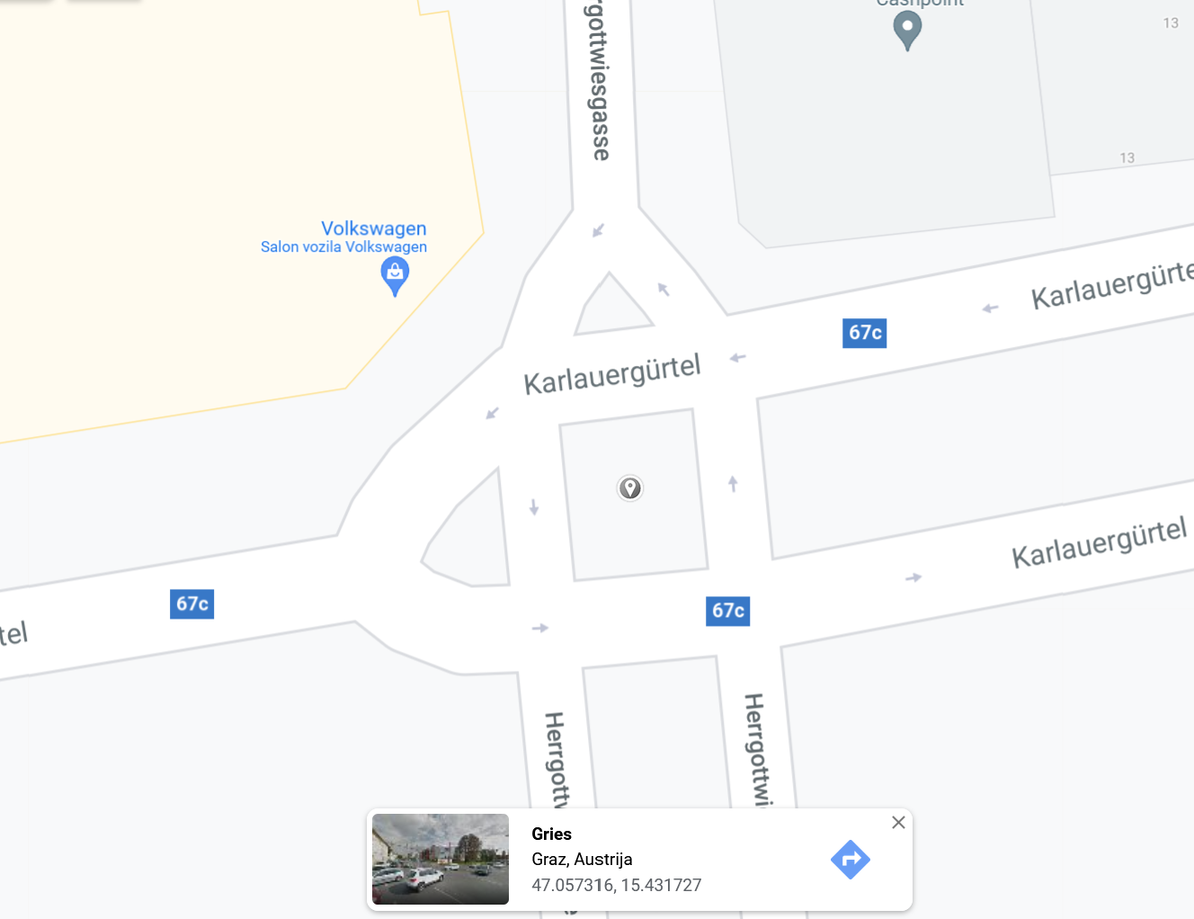
8041_218 | SouthNorth | Liebenauer Hauptstrasse | Puntigamer Strasse | 47.040197 | 15.458994 |  |  | 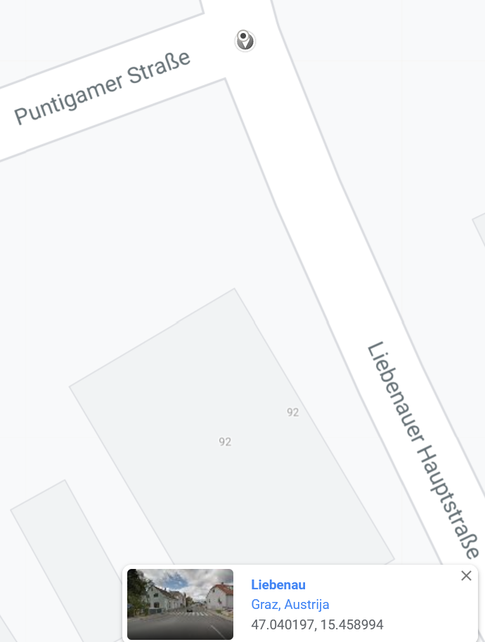
8041_221 | EastWest | Liebenauer Tangente | Murpark | 47.042901 | 15.46463 |  |  | 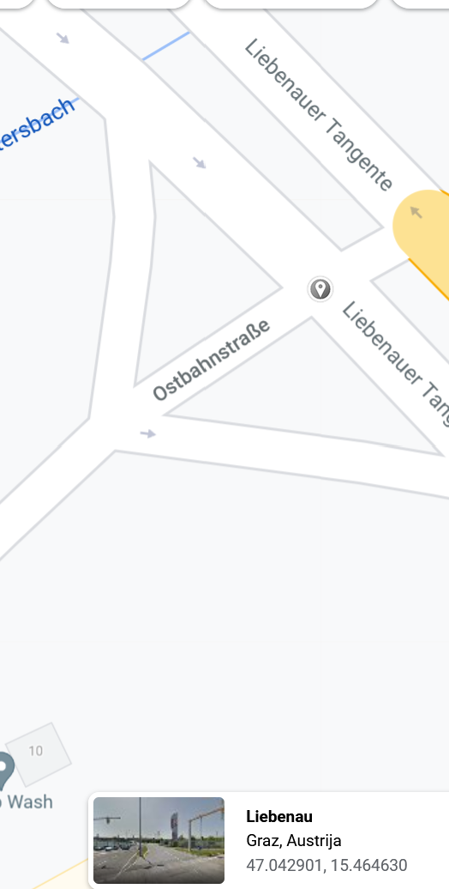
8045_203 | SouthNorth | Grabenstraße | nördl. d. Andritzer Maut | 47.094507 | 15.423191 |  |  | 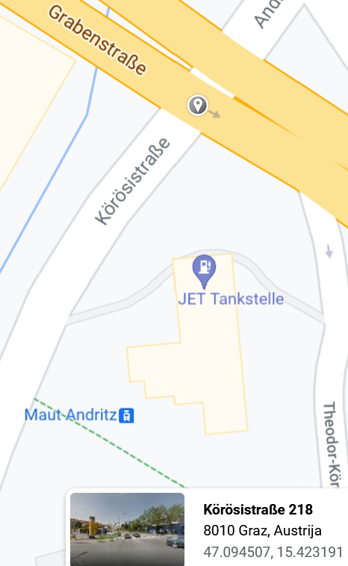
8051_101 | SouthNorth | Weinzödlbrücke | Brückenquerschnitt | 47.106281 | 15.401113 |  |  | 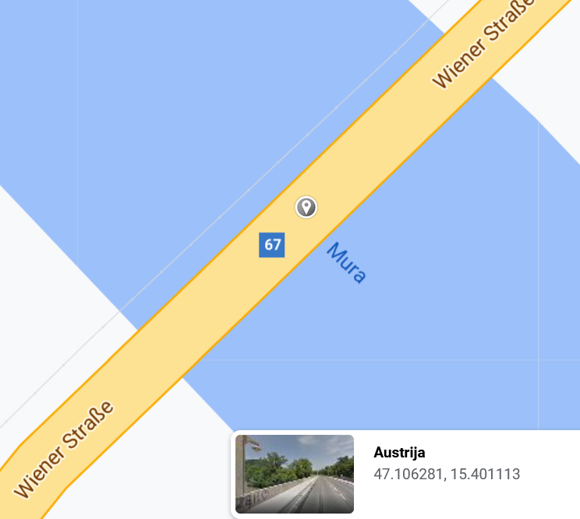
8053_111 | SouthNorth | Kärntner Straße Q3 | nördl. d. Kapellenstraße | 47.043459 | 15.414219 |  |  | 